trangchu_taikhoan_dangky
Màn hình đăng ký

số điện thoại

mật khẩu

Button đăng ký

 | cá nhân | doanh nghiệp
facebook đăng ký
google đăng ký

ma hinh xac nhan ma code
màn hình nhập mã code xác nhận

nhập mã code

button xác nhận
link lấy lại mã code
 | qua màn hình lấy lại mã code

ma hinh lay lại mã code
ma hinh lay lại mã code

số điện thoại
mật khẩu

button lấy mã code

dăng ký facebook-google
Màn hình cập nhật tài khoản

số điện thoại

địa chỉ email

mật khẩu

button cập nhật

trangchu_dangtin_step2_1.jpg
Thêm cái nội dung :

Hiển thị ưu điểm của tất cả các gói tin
làm giống với link này : https://blackrockdigital.github.io/startbootstrap-sb-admin/

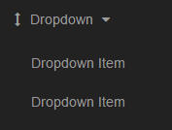

Hiển thị danh sách để chọn các gói tin theo ngày

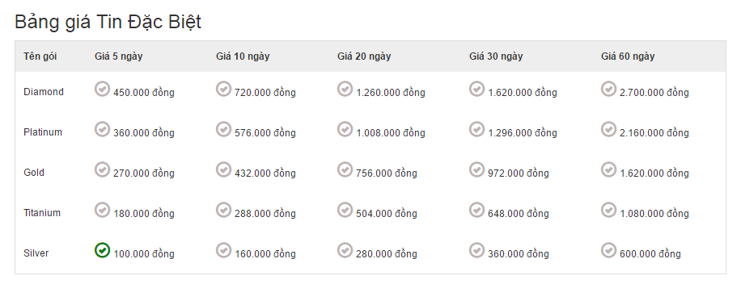

quay về
thanh toán

taikhoan.jpg
Bỏ phần này



Thêm địa chỉ lên phần thông tin cá nhân

Bỏ chữ tải hình

Thêm màn hình cập nhật ảnh đại diện

có button save và hủy

chọn hình

hiển thị hình

save
huy

ma code quen mat khau
nhập mã code

nhập mật khẩu mới

button cập nhật

quanlytin.jpg
bỏ phần
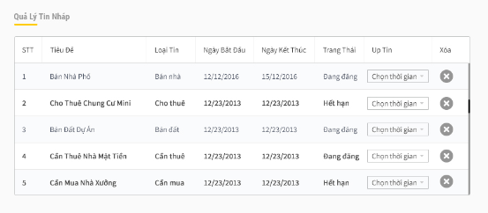

thêm search diều kiện, phân trang, sort theo column

